Лист1
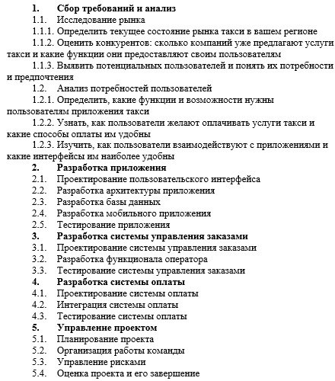
Роли / Задачи | Специалист по маркетингу (M) | UX-дизайнер (U) | Front-end разработчик (F) | Back-end разработчик (B) | Тестировщик (T) | Менеджер проекта (P)
1.1.1 | R | - | - | - | - | R
1.1.2 | A | - | - | - | - | R
1.1.3 | R | - | - | - | - | R
1.2.1 | R | R | - | - | - | R
1.2.2 | A | R | - | - | - | R
1.2.3 | A | R | R | - | - | R
2.1 | - | R | R | - | - | R
2.2 | - | - | R | R | - | R
2.3 | - | - | - | R | - | R
2.4 | - | - | R | - | - | R
2.5 | - | - | - | R | R | R
3.1 | - | - | - | R | R | R
3.2 | - | - | - | R | R | R
3.3 | - | - | - | R | R | R
4.1 | - | - | - | - | R | R
4.2 | - | - | - | R | R | R
4.3 | - | - | - | R | R | R
5.1 | - | - | - | - | - | R
5.2 | - | - | - | - | - | R
5.3 | - | - | - | - | - | R
5.4 | - | - | - | - | - | A
Примечание:
R - ответственный (Responsible)
A - утверждающий (Accountable)
C - консультирующий (Consulted)
I - информирующий (Informed)

